Blad1
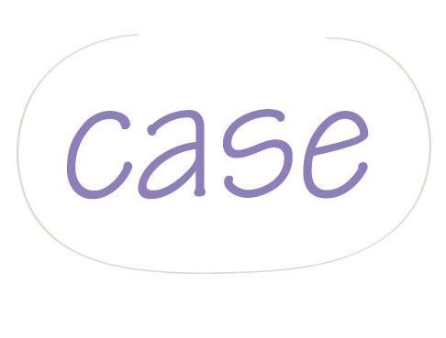
 |  |  |  | Faktura

 |  | Fakturadatum |  | Fakturanummer
 |  | 2012-09-13 |  | 025

Case UF |  |  |  |  | Kund
Årstavägen 8 |  |  |  | Lena Hjelm-Berg
SE - 252 86 Helsingborg |  |  |  | Storgatan 25
 |  |  |  | 26453 Ängelholm
kontoret@case.se

Förfallodatum | Kundnummer | Er referens |  | Vår referens
2012-10-13 | 122 | Lena Hjelm-Berg |  | Lina Skoog

Specifikation |  |  |  |  | Pris
Lilla Sponsorpaketet |  |  |  |  | 500.00 kr

Moms * |  |  |  |  | -
Vänligen uppge fakturans nummer vid inbetalning. |  |  | Totalt pris |  | 500.00 kr
Vid betalning efter förfallodatum debiteras dröjsmålsränta enligt räntelagen.
Påminnelseavgift debiteras á 50,00 kr |  |  |  | Summa att betala | 500.00 kr
* Ett UF-företag är ej momsregistrerat.

 |  | Org.nr |  | Bankgiro
 |  | 951209-7512 |  | 651-4142

